Blad1
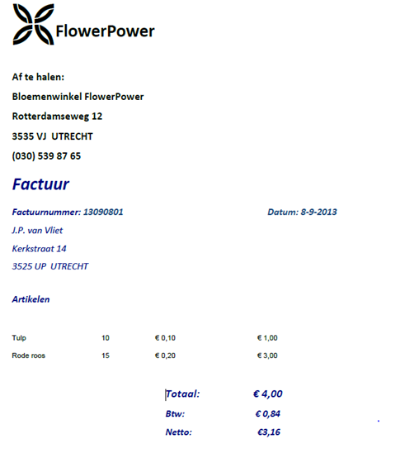
 |  |  |  | 0NV | 1NV |  | 2NV |  |  | 2NV = 3NV
 |  |  |  | Factuur | Factuur | bedrijfgegevens | Factuur | bedrijfgegevens | Gegevens
 |  |  |  | bedrijfnaam | factuurnummer | bedrijf naam | factuurnummer | bedrijf naam | naam
 |  |  |  | bedrijfadres | datum | bedrijf adres | postode en plaats | bedrijf adres | adres
 |  |  |  | bedrijf postcode | naam | bedrijf postcode | artikel | bedrijf postcode | postcode en plaats
 |  |  |  | bedrijf nummer | adres | bedrijf nummer | prijzen | bedrijf nummer
 |  |  |  | factuurnummer | postode en plaats |  | bedrijfgegevens_id
 |  |  |  | datum | artikel |  | gegevens_id
 |  |  |  | naam | prijzen
 |  |  |  | adres
 |  |  |  | postode en plaats
 |  |  |  | artikel
 |  |  |  | prijzen

 |  |  |  | 0NV | 1NV |  | 2NV |  |  | 2NV = 3NV
 |  |  |  | Overzicht | Overzicht | klant | Overzicht | klant | artikelen
 |  |  |  | datum | datum | klant naam | datum | klant naam | artikel
 |  |  |  | winkel | winkel |  | winkel
 |  |  |  | aantal | aantal |  | aantal
 |  |  |  | Naam klanten | klant_id |  | klant_id
 |  |  |  | afgehandeld door | afgehandeld door |  | afgehandeld door
 |  |  |  | afgehandeld | afgehandeld |  | afgehandeld
 |  |  |  | artikel |  |  | artikel_id

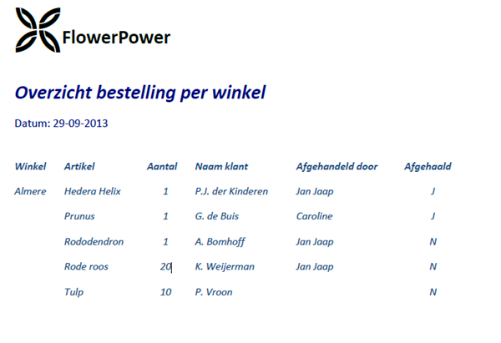
samenvoegen
Factuur | bedrijfgegevens | Gegevens | Overzicht | klant | artikelen
factuurnummer | bedrijf naam | naam | datum | klant naam | artikel
prijzen | bedrijf adres | adres | winkel
artikel_id | bedrijf postcode | postcode en plaats | aantal
bedrijfgegevens_id | bedrijf nummer | klant_id | klant_id
gegevens_id |  |  | afgehandeld door
 |  |  | afgehandeld
 |  |  | artikel_id

